接触者の定義
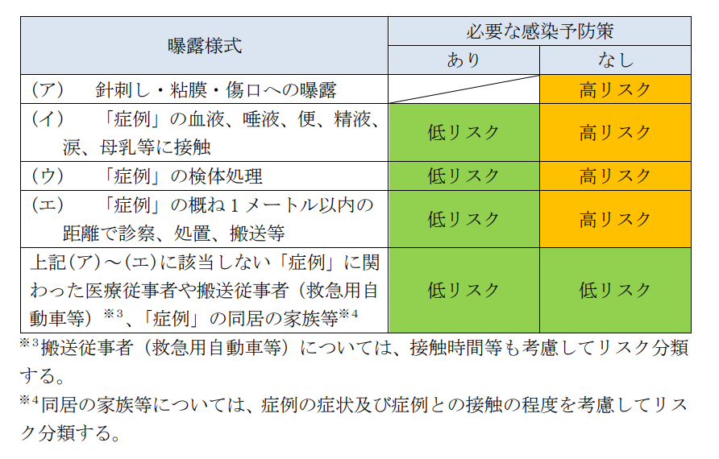

出典：一類感染症に含まれるウイルス性出血熱（エボラ出血熱、クリミア・コンゴ出血熱、マールブルグ病、ラッサ熱、南米出血熱）に対する積極的疫学調査実施要領～地方自治体向け：平成28年6月10日国立感染研究所

接触者リスト
「接触者の定義」タブに記載のリスク評価に基づき、
感染リスクが高い順にご入力をお願いします。
R7.2月 奈良県郡山保健所作成
 |  | ◆医療機関名／病棟名 （ 〇〇 ／ 〇〇 ） |  |  |  |  |  |  | 同室者、職員、外部業者等 |  |  |  |  |  | 出典：エボラ出血熱に対する積極的疫学調査実施要領～地方自治体向け（暫定版）
保健所記入欄 |  |  |  |  |  |  |  |  |  |  |  |  |  |  |  |  |  | 健康観察対象となった際に記載
リスク分類 （高・低） | 健康観察期間内 の発症 | 連番 | リスク分類 （高・低） | 氏名 | フリガナ | 性別 | 生年月日 | 年齢 | 基礎疾患 | 症状の有無 （症状有る場合は受診状況も） | 接触状況 | 接触時間 （8時間/日、週1回2時間等） | マスクの 有無 | 妊娠の有無 | 備 考 | 患者との 最終接触日 | 健康観察 終了日 | 住所 | 連絡先
低 | なし | 例 | 低 | 看護 ○美 | カンゴ マルミ | 女 | 1967-08-07 | 45 | なし | なし | ①口腔内吸引➁食事介助③VS測定 | 43分 ①3分/１回 ➁20分/1回 ③10分/2回 | N95 | あり、２８ｗ |  | 2024-12-20 | 2025-01-10 | 大和郡山市満願寺町60－1 | 0743－51－0194
高 | あり 12/24 |  | 高 | 保健 ○子 | ホケン マルコ | 女 | 1954-08-08 | 70 | 高血圧症 | 12／24～発熱 | 手袋なしでの採血 | 数分 | 不織布 | なし | 保健所相談中 | 2024-12-19 | 2025-01-09 | 奈良市登大路町３０ | 123－4567－8901
 |  | 1
 |  | 2
 |  | 3
 |  | 4
 |  | 5
 |  | 6
 |  | 7
 |  | 8
 |  | 9
 |  | 10
 |  | 11
 |  | 12
 |  | 13
 |  | 14
 |  | 15
 |  | 16
 |  | 17
 |  | 18
 |  | 19
 |  | 20
 |  | 21
 |  | 22
 |  | 23
 |  | 24
 |  | 25
 |  | 26
 |  | 27
 |  | 28
 |  | 29
 |  | 30
 |  | 31
 |  | 32
 |  | 33
 |  | 34
 |  | 35
 |  | 36
 |  | 37
 |  | 38
 |  | 39
 |  | 40
 |  | 41
 |  | 42
 |  | 43
 |  | 44
 |  | 45

